１学級当たり小学校児童数
 | 50. 小学校児童数（１学級当たり）

 | 時点 2020(R2)年5月1日（毎年） |  |  |  |  |  | 平 均 値 |  |  | 21.2
 | 単位 人，人 |  |  |  |  |  | 標準偏差 |  |  | 4.3
 | 市町村名 | 指標 | 順位 | #REF! | 児童数 | 市町村名 | 指標 | 順位 | #REF! | 児童数

 | 千葉県 | 25.0 | － |  | 309,553 | 八街市 | 20.3 | 29 |  | 2,737
 | 千葉市 | 26.3 | 9 |  | 47,637 | 印西市 | 24.1 | 16 |  | 6,841
 | 銚子市 | 18.2 | 39 |  | 2,051 | 白井市 | 24.7 | 14 |  | 3,934
 | 市川市 | 29.3 | 2 |  | 23,097 | 富里市 | 22.7 | 23 |  | 2,251
 | 船橋市 | 29.6 | 1 |  | 34,196 | 南房総市 | 20.0 | 30 |  | 1,377
 | 館山市 | 16.2 | 47 |  | 1,914 | 匝瑳市 | 15.7 | 50 |  | 1,559
 | 木更津市 | 23.9 | 17 |  | 7,540 | 香取市 | 18.3 | 37 |  | 2,949
 | 松戸市 | 27.7 | 5 |  | 23,124 | 山武市 | 16.7 | 46 |  | 1,869
 | 野田市 | 25.0 | 13 |  | 7,604 | いすみ市 | 17.1 | 44 |  | 1,435
 | 茂原市 | 21.7 | 24 |  | 3,826 | 大網白里市 | 23.1 | 20 |  | 2,219
 | 成田市 | 21.4 | 28 |  | 7,198 | 酒々井町 | 21.5 | 27 |  | 861
 | 佐倉市 | 23.5 | 18 |  | 8,182 | 栄町 | 15.7 | 50 |  | 721
 | 東金市 | 21.6 | 25 |  | 2,576 | 神崎町 | 13.9 | 52 |  | 209
 | 旭市 | 18.6 | 35 |  | 3,039 | 多古町 | 19.0 | 34 |  | 570
 | 習志野市 | 25.9 | 10 |  | 9,025 | 東庄町 | 24.4 | 15 |  | 562
 | 柏市 | 26.6 | 8 |  | 21,969 | 九十九里町 | 18.3 | 37 |  | 532
 | 勝浦市 | 11.9 | 54 |  | 475 | 芝山町 | 17.8 | 42 |  | 284
 | 市原市 | 22.8 | 22 |  | 13,024 | 横芝光町 | 18.2 | 39 |  | 1,018
 | 流山市 | 28.1 | 4 |  | 12,068 | 一宮町 | 23.4 | 19 |  | 655
 | 八千代市 | 27.2 | 6 |  | 10,497 | 睦沢町 | 21.6 | 25 |  | 303
 | 我孫子市 | 22.9 | 21 |  | 5,995 | 長生村 | 19.7 | 31 |  | 570
 | 鴨川市 | 17.5 | 43 |  | 1,280 | 白子町 | 18.5 | 36 |  | 426
 | 鎌ケ谷市 | 26.9 | 7 |  | 5,468 | 長柄町 | 13.9 | 52 |  | 209
 | 君津市 | 19.3 | 32 |  | 3,513 | 長南町 | 16.9 | 45 |  | 236
 | 富津市 | 19.2 | 33 |  | 1,655 | 大多喜町 | 16.0 | 48 |  | 319
 | 浦安市 | 28.4 | 3 |  | 8,822 | 御宿町 | 15.9 | 49 |  | 223
 | 四街道市 | 25.2 | 11 |  | 5,193 | 鋸南町 | 18.1 | 41 |  | 235
 | 袖ケ浦市 | 25.2 | 11 |  | 3,481

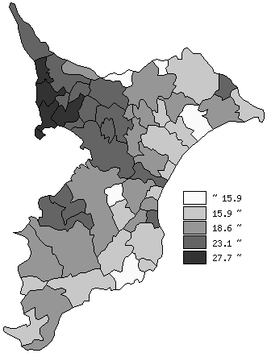
 | 千葉県の推移
 | 児童数（右軸） | 指標
平成28年 | 318489 | 25.6
平成29年 | 316441 | 25.3
平成30年 | 315874 | 25.2
令和元年 | 312865 | 25.1
令和2年 | 309553 | 25

《備 考》 ・資料出所 統計課「学校基本調査結果報告書」 ・算出方法 児童数÷学級数

